Leveringsgebieden
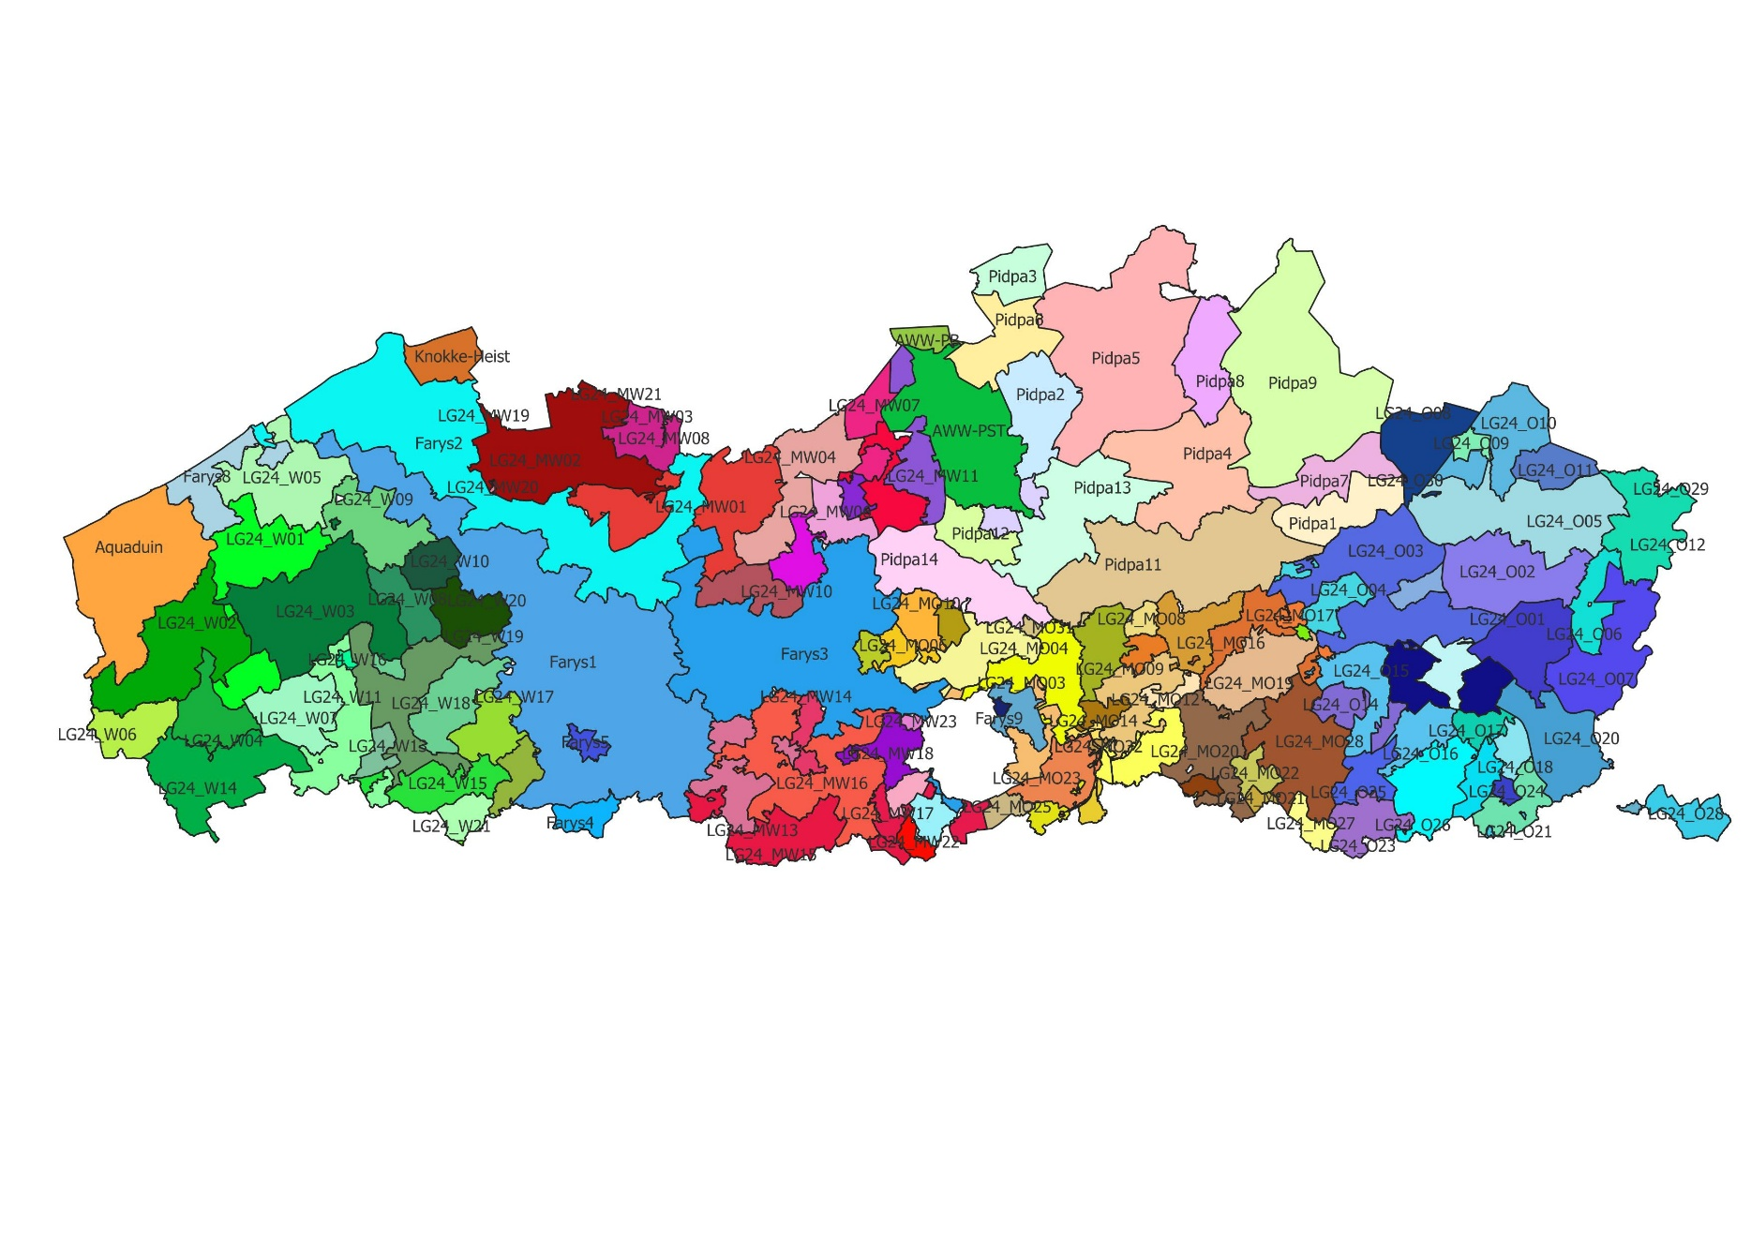
Gemeenten | Leveringsgebied
Alveringem | Aquaduin
De Panne | Aquaduin
Diksmuide | Aquaduin
Koksijde | Aquaduin
Lo-Reninge | Aquaduin
Middelkerke | Aquaduin
Nieuwpoort | Aquaduin
Poperinge | Aquaduin
Veurne | Aquaduin
Vleteren | Aquaduin
Antwerpen | AWWPB
Beveren-Kruibeke-Zwijndrecht | AWWPB
Stabroek | AWWPB
Aartselaar | AWWPST
Antwerpen | AWWPST
Beveren-Kruibeke-Zwijndrecht | AWWPST
Boechout | AWWPST
Brasschaat | AWWPST
Edegem | AWWPST
Hemiksem | AWWPST
Hove | AWWPST
Kapellen | AWWPST
Kontich | AWWPST
Lint | AWWPST
Mortsel | AWWPST
Schoten | AWWPST
Stabroek | AWWPST
Wijnegem | AWWPST
Wommelgem | AWWPST
Aalter | Farys1
Anzegem | Farys1
Avelgem | Farys1
Beernem | Farys1
Brakel | Farys1
Brugge | Farys1
De Haan | Farys1
Deinze | Farys1
Dentergem | Farys1
Gavere | Farys1
Gent | Farys1
Geraardsbergen | Farys1
Herzele | Farys1
Horebeke | Farys1
Jabbeke | Farys1
Kluisbergen | Farys1
Kruisem | Farys1
Lierde | Farys1
Lievegem | Farys1
Maarkedal | Farys1
Merelbeke-Melle | Farys1
Nazareth-De Pinte | Farys1
Oosterzele | Farys1
Oostkamp | Farys1
Oudenaarde | Farys1
Oudenburg | Farys1
Ronse | Farys1
Sint-Lievens-Houtem | Farys1
Sint-Martens-Latem | Farys1
Tielt | Farys1
Waregem | Farys1
Wielsbeke | Farys1
Wingene | Farys1
Wortegem-Petegem | Farys1
Zedelgem | Farys1
Zottegem | Farys1
Zuienkerke | Farys1
Zulte | Farys1
Zwalm | Farys1
Aalter | Farys2
Assenede | Farys2
Beernem | Farys2
Blankenberge | Farys2
Bredene | Farys2
Brugge | Farys2
Damme | Farys2
De Haan | Farys2
Deinze | Farys2
Destelbergen | Farys2
Eeklo | Farys2
Evergem | Farys2
Gent | Farys2
Jabbeke | Farys2
Knokke-Heist | Farys2
Lievegem | Farys2
Lochristi | Farys2
Maldegem | Farys2
Merelbeke-Melle | Farys2
Oostende | Farys2
Oostkamp | Farys2
Oudenburg | Farys2
Sint-Martens-Latem | Farys2
Zelzate | Farys2
Zuienkerke | Farys2
Aalst | Farys3
Affligem | Farys3
Asse | Farys3
Beersel | Farys3
Berlare | Farys3
Bornem | Farys3
Buggenhout | Farys3
Denderleeuw | Farys3
Dendermonde | Farys3
Destelbergen | Farys3
Dilbeek | Farys3
Drogenbos | Farys3
Erpe-Mere | Farys3
Gent | Farys3
Grimbergen | Farys3
Haaltert | Farys3
Hamme | Farys3
Herzele | Farys3
Laarne | Farys3
Lebbeke | Farys3
Lede | Farys3
Liedekerke | Farys3
Linkebeek | Farys3
Lochristi | Farys3
Londerzeel | Farys3
Meise | Farys3
Merchtem | Farys3
Merelbeke-Melle | Farys3
Ninove | Farys3
Oosterzele | Farys3
Opwijk | Farys3
Puurs-Sint-Amands | Farys3
Roosdaal | Farys3
Sint-Genesius-Rode | Farys3
Sint-Lievens-Houtem | Farys3
Sint-Pieters-Leeuw | Farys3
Temse | Farys3
Ternat | Farys3
Waasmunster | Farys3
Wemmel | Farys3
Wetteren | Farys3
Wichelen | Farys3
Zele | Farys3
Zottegem | Farys3
Kluisbergen | Farys4
Maarkedal | Farys4
Ronse | Farys4
Maarkedal | Farys5
Oudenaarde | Farys5
Wortegem-Petegem | Farys5
Beersel | Farys6
Drogenbos | Farys6
Halle | Farys6
Linkebeek | Farys6
Sint-Genesius-Rode | Farys6
Sint-Pieters-Leeuw | Farys6
Machelen | Farys7
Zaventem | Farys7
Bredene | Farys8
Diksmuide | Farys8
Gistel | Farys8
Koekelare | Farys8
Middelkerke | Farys8
Nieuwpoort | Farys8
Oostende | Farys8
Oudenburg | Farys8
Kortenberg | Farys9
Kraainem | Farys9
Machelen | Farys9
Steenokkerzeel | Farys9
Tervuren | Farys9
Vilvoorde | Farys9
Wezembeek-Oppem | Farys9
Zaventem | Farys9
Brugge | Knokke-Heist
Damme | Knokke-Heist
Knokke-Heist | Knokke-Heist
Diest | LG24_MO01
Bertem | LG24_MO02
Hoegaarden | LG24_MO02
Huldenberg | LG24_MO02
Kortenberg | LG24_MO02
Leuven | LG24_MO02
Oud-Heverlee | LG24_MO02
Overijse | LG24_MO02
Bertem | LG24_MO03
Bonheiden | LG24_MO03
Boortmeerbeek | LG24_MO03
Grimbergen | LG24_MO03
Haacht | LG24_MO03
Herent | LG24_MO03
Kampenhout | LG24_MO03
Kortenberg | LG24_MO03
Machelen | LG24_MO03
Mechelen | LG24_MO03
Steenokkerzeel | LG24_MO03
Tervuren | LG24_MO03
Vilvoorde | LG24_MO03
Zaventem | LG24_MO03
Zemst | LG24_MO03
Asse | LG24_MO04
Boortmeerbeek | LG24_MO04
Grimbergen | LG24_MO04
Kampenhout | LG24_MO04
Kapelle-op-den-Bos | LG24_MO04
Mechelen | LG24_MO04
Meise | LG24_MO04
Merchtem | LG24_MO04
Steenokkerzeel | LG24_MO04
Vilvoorde | LG24_MO04
Wemmel | LG24_MO04
Zemst | LG24_MO04
Grimbergen | LG24_MO05
Kapelle-op-den-Bos | LG24_MO05
Londerzeel | LG24_MO05
Meise | LG24_MO05
Willebroek | LG24_MO05
Zemst | LG24_MO05
Asse | LG24_MO06
Buggenhout | LG24_MO06
Londerzeel | LG24_MO06
Meise | LG24_MO06
Merchtem | LG24_MO06
Opwijk | LG24_MO06
Bonheiden | LG24_MO07
Boortmeerbeek | LG24_MO07
Haacht | LG24_MO07
Heist-op-den-Berg | LG24_MO07
Herent | LG24_MO07
Kampenhout | LG24_MO07
Keerbergen | LG24_MO07
Kortenberg | LG24_MO07
Leuven | LG24_MO07
Putte | LG24_MO07
Rotselaar | LG24_MO07
Tremelo | LG24_MO07
Begijnendijk | LG24_MO08
Heist-op-den-Berg | LG24_MO08
Keerbergen | LG24_MO08
Rotselaar | LG24_MO08
Tremelo | LG24_MO08
Aarschot | LG24_MO09
Bertem | LG24_MO09
Bierbeek | LG24_MO09
Haacht | LG24_MO09
Herent | LG24_MO09
Holsbeek | LG24_MO09
Leuven | LG24_MO09
Lubbeek | LG24_MO09
Oud-Heverlee | LG24_MO09
Rotselaar | LG24_MO09
Buggenhout | LG24_MO10
Kapelle-op-den-Bos | LG24_MO10
Londerzeel | LG24_MO10
Meise | LG24_MO10
Merchtem | LG24_MO10
Puurs-Sint-Amands | LG24_MO10
Bertem | LG24_MO11
Herent | LG24_MO11
Kortenberg | LG24_MO11
Leuven | LG24_MO11
Holsbeek | LG24_MO12
Leuven | LG24_MO12
Lubbeek | LG24_MO12
Tielt-Winge | LG24_MO12
Bertem | LG24_MO13
Bierbeek | LG24_MO13
Boutersem | LG24_MO13
Huldenberg | LG24_MO13
Leuven | LG24_MO13
Lubbeek | LG24_MO13
Oud-Heverlee | LG24_MO13
Bertem | LG24_MO14
Kortenberg | LG24_MO14
Leuven | LG24_MO14
Aarschot | LG24_MO15
Begijnendijk | LG24_MO15
Heist-op-den-Berg | LG24_MO15
Herselt | LG24_MO15
Holsbeek | LG24_MO15
Hulshout | LG24_MO15
Lubbeek | LG24_MO15
Rotselaar | LG24_MO15
Scherpenheuvel-Zichem | LG24_MO15
Tielt-Winge | LG24_MO15
Tremelo | LG24_MO15
Aarschot | LG24_MO16
Bekkevoort | LG24_MO16
Diest | LG24_MO16
Halen | LG24_MO16
Herselt | LG24_MO16
Holsbeek | LG24_MO16
Kortenaken | LG24_MO16
Laakdal | LG24_MO16
Lubbeek | LG24_MO16
Scherpenheuvel-Zichem | LG24_MO16
Tessenderlo-Ham | LG24_MO16
Tielt-Winge | LG24_MO16
Diest | LG24_MO17
Halen | LG24_MO17
Herk-de-Stad | LG24_MO17
Lummen | LG24_MO17
Scherpenheuvel-Zichem | LG24_MO17
Tessenderlo-Ham | LG24_MO17
Boutersem | LG24_MO18
Hoegaarden | LG24_MO18
Aarschot | LG24_MO19
...

